Inicio


VER MÁS
GRUPO A

GRUPO B

GRUPO C

GRUPO D

GRUPO E

GRUPO F

GRUPO G

GRUPO H

Selecciones país para cambiar horario

1RA RONDA
CUADRO FINAL
 | Qatar

GRUPO A
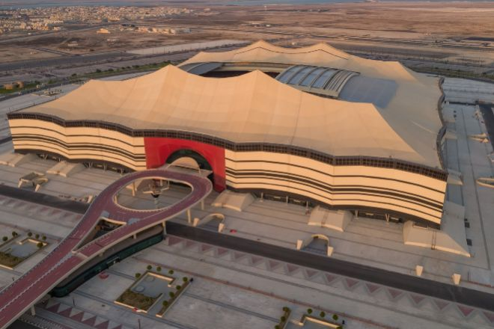
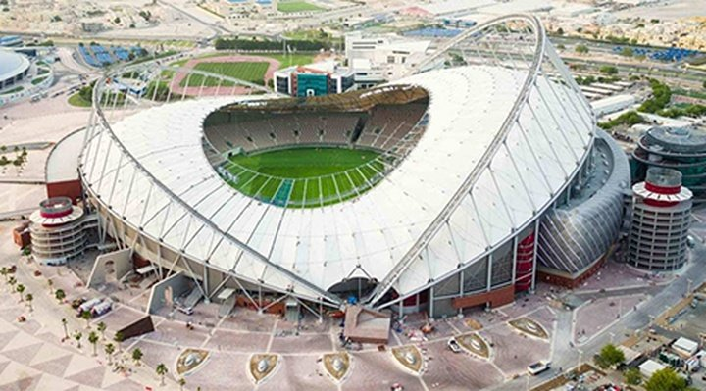
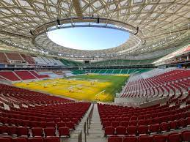
INICIO
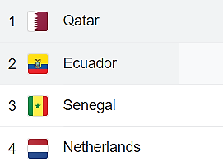
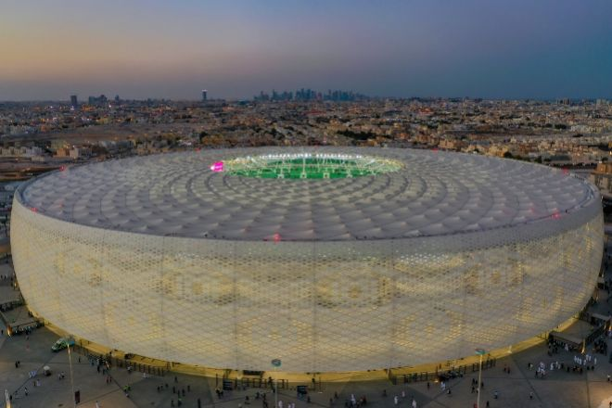

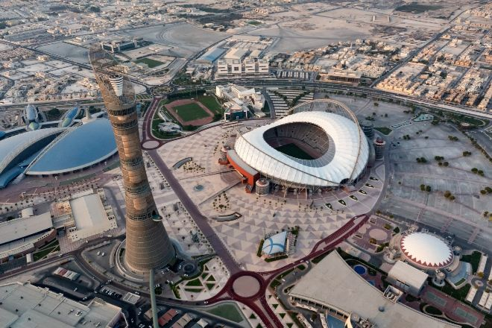
Fecha | Hora
2022-08-19 | 2022-08-19 11:37:00

 | Grupo A

Dia | Hora | Sede | Estado | Partidos |  | Equipo | G | E | P | GF | GC | DG | Pts. | PJ
2022-11-20 | 19:00:00 | Al Bayt | Proximamente.. | Qatar | Ecuador | Qatar | 0 | 0 | 0 | 0 | 0 | 0 | 0 | 0
2022-11-21 | 19:00:00 | Al Thumama | Proximamente.. | Senegal | Países Bajos | Ecuador | 0 | 0 | 0 | 0 | 0 | 0 | 0 | 0
2022-11-25 | 16:00:00 | Al Thumama | Proximamente.. | Qatar | Senegal | Senegal | 0 | 0 | 0 | 0 | 0 | 0 | 0 | 0
2022-11-25 | 19:00:00 | Khalifa International | Proximamente.. | Países Bajos | Ecuador | Países Bajos | 0 | 0 | 0 | 0 | 0 | 0 | 0 | 0
2022-11-29 | 18:00:00 | Al Bayt | Proximamente.. | Países Bajos | Qatar
2022-11-29 | 18:00:00 | Khalifa International | Proximamente.. | Ecuador | Senegal | Equipos Clasificados |  |  |  |  | 11:37:00
 |  |  |  |  |  | 1A |  |  |  |  | 11
 |  |  |  |  |  | 2A |  |  |  |  | 37

GRUPO B
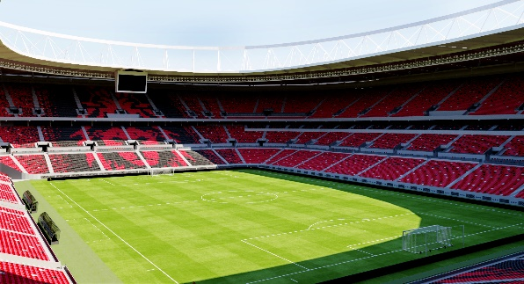
INICIO
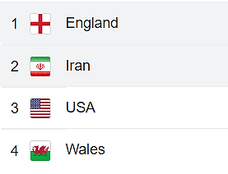

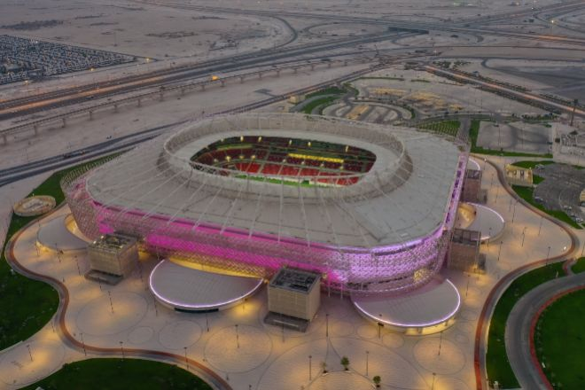
Fecha | Hora
2022-08-19 | 2022-08-19 11:37:00

 | Grupo B

Dia | Hora | Sede | Estado | Partidos |  | Equipo | G | E | P | GF | GC | DG | Pts. | PJ
2022-11-21 | 16:00:00 | Khalifa International | Proximamente... | Inglaterra | Irán | Inglaterra | 0 | 0 | 0 | 0 | 0 | 0 | 0 | 0
2022-11-21 | 22:00:00 | Ahmad Bin Ali | Proximamente... | Estados Unidos | Gales | Irán | 0 | 0 | 0 | 0 | 0 | 0 | 0 | 0
2022-11-25 | 22:00:00 | Al Bayt | Proximamente... | Inglaterra | Estados Unidos | Estados Unidos | 0 | 0 | 0 | 0 | 0 | 0 | 0 | 0
2022-11-25 | 13:00:00 | Ahmad Bin Ali | Proximamente... | Gales | Irán | Gales | 0 | 0 | 0 | 0 | 0 | 0 | 0 | 0
2022-11-29 | 22:00:00 | Ahmad Bin Ali | Proximamente... | Gales | Inglaterra
2022-11-29 | 22:00:00 | Al Thumama | Proximamente... | Irán | Estados Unidos | Equipos Clasificados |  |  |  |  | 11:37:00
 |  |  |  |  |  | 1B |  |  |  |  | 11
 |  |  |  |  |  | 2B |  |  |  |  | 37

GRUPO C
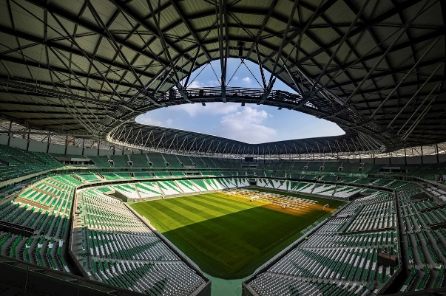
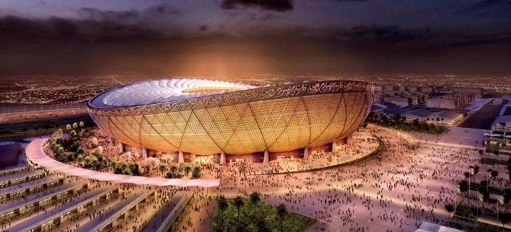
INICIO
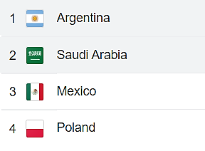
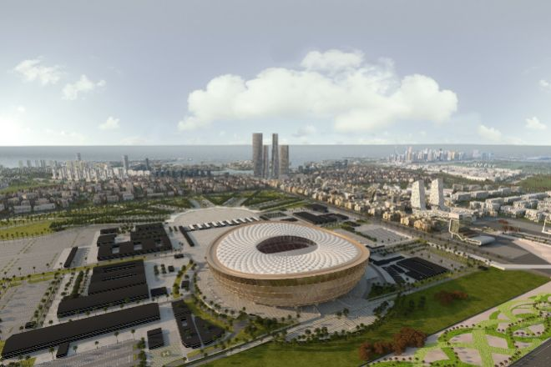

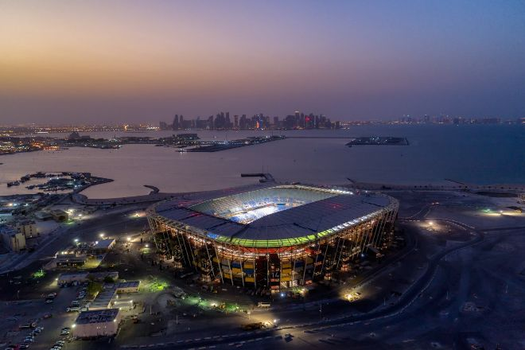
Fecha: | Hora:
2022-08-19 | 2022-08-19 11:37:00

 | Grupo C

Dia | Hora | Sede | Estado | Partidos |  | Equipo | G | E | P | GF | GC | DG | Pts. | PJ
2022-11-22 | 13:00:00 | Lusail Iconic | Proximamente.. | Argentina | Arabia Saudí | Argentina | 0 | 0 | 0 | 0 | 0 | 0 | 0 | 0
2022-11-22 | 19:00:00 | Stadium 974 | Proximamente.. | México | Polonia | Arabia Saudí | 0 | 0 | 0 | 0 | 0 | 0 | 0 | 0
2022-11-26 | 22:00:00 | Lusail Iconic | Proximamente.. | Argentina | México | México | 0 | 0 | 0 | 0 | 0 | 0 | 0 | 0
2022-11-26 | 16:00:00 | Education City | Proximamente.. | Polonia | Arabia Saudí | Polonia | 0 | 0 | 0 | 0 | 0 | 0 | 0 | 0
2022-11-30 | 22:00:00 | Stadium 974 | Proximamente.. | Polonia | Argentina
2022-11-30 | 22:00:00 | Lusail Iconic | Proximamente.. | Arabia Saudí | México | Equipos Clasificados |  |  |  |  | 11:37:00
 |  |  |  |  |  | 1C |  |  |  |  | 11
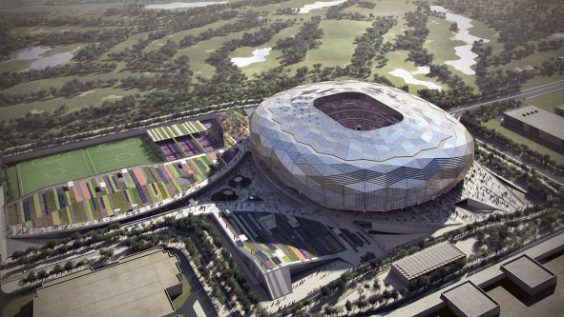
 |  |  |  |  |  | 2C |  |  |  |  | 37

GRUPO D
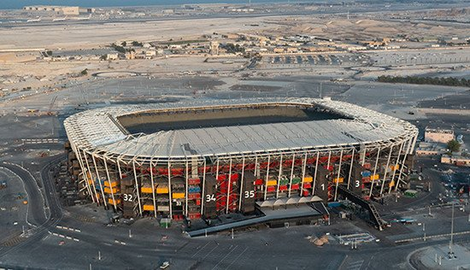
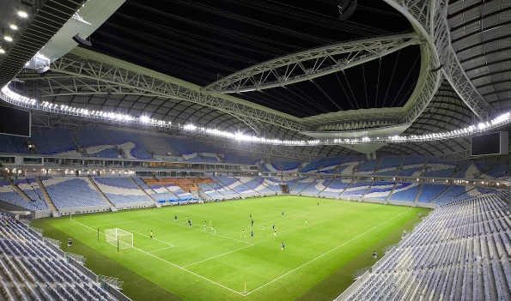
INICIO
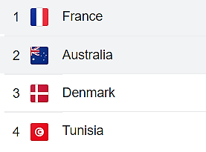
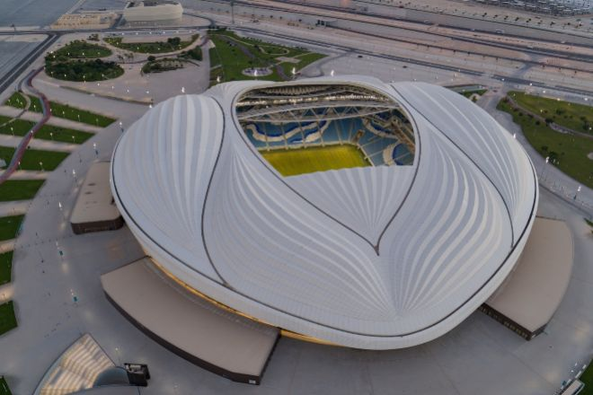


Fecha: | Hora:
2022-08-19 | 2022-08-19 11:37:00

 | Grupo D

Dia | Hora | Sede | Estado | Partidos |  | Equipo | G | E | P | GF | GC | DG | Pts. | PJ
2022-11-22 | 22:00:00 | Al Janoub | Proximamente.. | Francia | Australia | Francia | 0 | 0 | 0 | 0 | 0 | 0 | 0 | 0
2022-11-22 | 16:00:00 | Education City | Proximamente.. | Dinamarca | Túnez | Australia | 0 | 0 | 0 | 0 | 0 | 0 | 0 | 0
2022-11-26 | 19:00:00 | Stadium 974 | Proximamente.. | Francia | Dinamarca | Dinamarca | 0 | 0 | 0 | 0 | 0 | 0 | 0 | 0
2022-11-26 | 15:00:00 | Al Janoub | Proximamente.. | Túnez | Australia | Túnez | 0 | 0 | 0 | 0 | 0 | 0 | 0 | 0
2022-11-30 | 18:00:00 | Education City | Proximamente.. | Túnez | Francia
2022-11-30 | 18:00:00 | Al Janoub | Proximamente.. | Australia | Dinamarca | Equipos Clasificados |  |  |  |  | 11:37:00
 |  |  |  |  |  | 1D |  |  |  |  | 11
 |  |  |  |  |  | 2D |  |  |  |  | 37

GRUPO E
INICIO
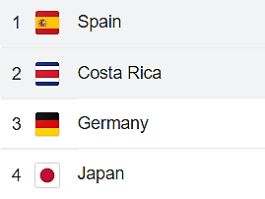

Fecha: | Hora:
2022-08-19 | 2022-08-19 11:37:00

 | Grupo E

Dia | Hora | Sede | Estado | Partidos |  | Equipo | G | E | P | GF | GC | DG | Pts. | PJ
2022-11-23 | 19:00:00 | Al Thumama | Proximamente.. | España | Costa Rica | España | 0 | 0 | 0 | 0 | 0 | 0 | 0 | 0
2022-11-23 | 16:00:00 | Khalifa International | Proximamente.. | Alemania | Japón | Costa Rica | 0 | 0 | 0 | 0 | 0 | 0 | 0 | 0
2022-11-27 | 22:00:00 | Al Bayt | Proximamente.. | España | Alemania | Alemania | 0 | 0 | 0 | 0 | 0 | 0 | 0 | 0
2022-11-27 | 13:00:00 | Ahmad Bin Ali | Proximamente.. | Japón | Costa Rica | Japón | 0 | 0 | 0 | 0 | 0 | 0 | 0 | 0
2022-12-01 | 22:00:00 | Khalifa International | Proximamente.. | Japón | España
2022-12-01 | 22:00:00 | Al Bayt | Proximamente.. | Costa Rica | Alemania | Equipos Clasificados |  |  |  |  | 11:37:00
 |  |  |  |  |  | 1E |  |  |  |  | 11
 |  |  |  |  |  | 2E |  |  |  |  | 37

GRUPO F
INICIO
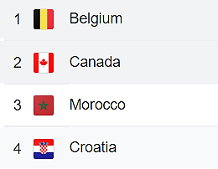

Fecha: | Hora:
2022-08-19 | 2022-08-19 11:37:00

 | Grupo F

Dia | Hora | Sede | Estado | Partidos |  | Equipo | G | E | P | GF | GC | DG | Pts. | PJ
2022-11-23 | 22:00:00 | Ahmad Bin Ali | Proximamente.. | Bélgica | Canadá | Bélgica | 0 | 0 | 0 | 0 | 0 | 0 | 0 | 0
2022-11-23 | 13:00:00 | Al Bayt | Proximamente.. | Marruecos | Croacia | Canadá | 0 | 0 | 0 | 0 | 0 | 0 | 0 | 0
2022-11-27 | 16:00:00 | Al Thumama | Proximamente.. | Bélgica | Marruecos | Marruecos | 0 | 0 | 0 | 0 | 0 | 0 | 0 | 0
2022-11-27 | 19:00:00 | Khalifa International | Proximamente.. | Croacia | Canadá | Croacia | 0 | 0 | 0 | 0 | 0 | 0 | 0 | 0
2022-12-01 | 18:00:00 | Ahmad Bin Ali | Proximamente.. | Croacia | Bélgica
2022-12-01 | 18:00:00 | Al Thumama | Proximamente.. | Canadá | Marruecos | Equipos Clasificados |  |  |  |  | 11:37:00
 |  |  |  |  |  | 1F |  |  |  |  | 11
 |  |  |  |  |  | 2F |  |  |  |  | 37

GRUPO G
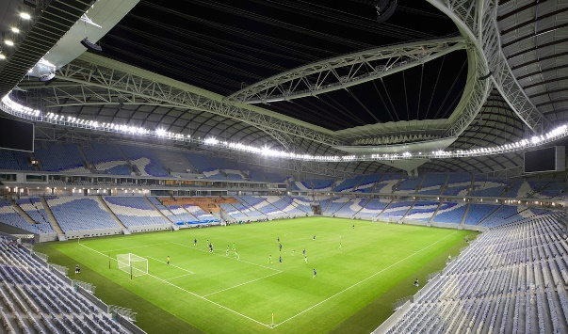
INICIO
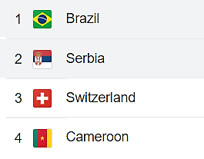
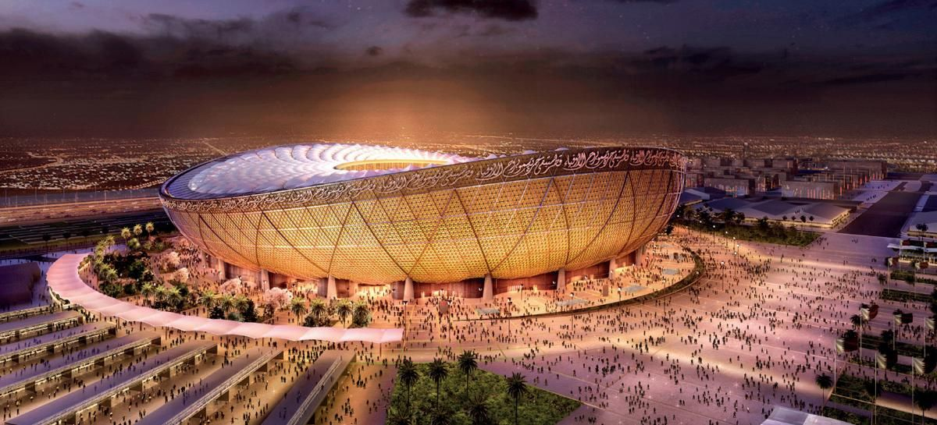

Fecha: | Hora:
2022-08-19 | 2022-08-19 11:37:00

 | Grupo G

Dia | Hora | Sede | Estado | Partidos |  | Equipo | G | E | P | GF | GC | DG | Pts. | PJ
2022-11-24 | 22:00:00 | Lusail Iconic | Proximamente.. | Brasil | Serbia | Brasil | 0 | 0 | 0 | 0 | 0 | 0 | 0 | 0
2022-11-24 | 13:00:00 | Al Janoub | Proximamente.. | Suiza | Camerún | Serbia | 0 | 0 | 0 | 0 | 0 | 0 | 0 | 0
2022-11-28 | 19:00:00 | Stadium 974 | Proximamente.. | Brasil | Suiza | Suiza | 0 | 0 | 0 | 0 | 0 | 0 | 0 | 0
2022-11-28 | 13:00:00 | Al Janoub | Proximamente.. | Camerún | Serbia | Camerún | 0 | 0 | 0 | 0 | 0 | 0 | 0 | 0
2022-12-02 | 22:00:00 | Lusail Iconic | Proximamente.. | Camerún | Brasil
2022-12-02 | 22:00:00 | Stadium 974 | Proximamente.. | Serbia | Suiza | Equipos Clasificados |  |  |  |  | 11:37:00
 |  |  |  |  |  | 1G |  |  |  |  | 11
 |  |  |  |  |  | 2G |  |  |  |  | 37

GRUPO H

INICIO
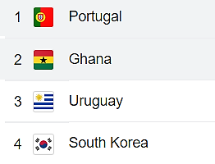


Fecha: | Hora:
2022-08-19 | 2022-08-19 11:37:00

 | Grupo H

Dia | Hora | Sede | Estado | Partidos |  | Equipo | G | E | P | GF | GC | DG | Pts. | PJ
2022-11-24 | 19:00:00 | Stadium 974 | Proximamente.. | Portugal | Ghana | Portugal | 0 | 0 | 0 | 0 | 0 | 0 | 0 | 0
2022-11-24 | 16:00:00 | Education City | Proximamente.. | Uruguay | Corea del Sur | Ghana | 0 | 0 | 0 | 0 | 0 | 0 | 0 | 0
2022-11-28 | 22:00:00 | Lusail Iconic | Proximamente.. | Portugal | Uruguay | Uruguay | 0 | 0 | 0 | 0 | 0 | 0 | 0 | 0
2022-11-28 | 16:00:00 | Education City | Proximamente.. | Corea del Sur | Ghana | Corea del Sur | 0 | 0 | 0 | 0 | 0 | 0 | 0 | 0
2022-12-02 | 18:00:00 | Education City | Proximamente.. | Corea del Sur | Portugal
2022-12-02 | 18:00:00 | Al Janoub | Proximamente.. | Ghana | Uruguay | Equipos Clasificados |  |  |  |  | 11:37:00
 |  |  |  |  |  | 1H |  |  |  |  | 11
 |  |  |  |  |  | 2H |  |  |  |  | 37

Primera Ronda
INICIO
 |  | Fecha | 11:37

Dia | Hora | Sede | Estado | Partidos
2022-11-20 | 19:00:00 | Al Bayt | Proximamente.. | Qatar | Ecuador | Equipo | G | E | P | GF | GC | DG | Pts. | PJ
2022-11-21 | 19:00:00 | Al Thumama | Proximamente.. | Senegal | Países Bajos | Qatar | 0 | 0 | 0 | 0 | 0 | 0 | 0 | 0
2022-11-25 | 16:00:00 | Al Thumama | Proximamente.. | Qatar | Senegal | Ecuador | 0 | 0 | 0 | 0 | 0 | 0 | 0 | 0
2022-11-25 | 19:00:00 | Khalifa International | Proximamente.. | Países Bajos | Ecuador | Senegal | 0 | 0 | 0 | 0 | 0 | 0 | 0 | 0
2022-11-29 | 18:00:00 | Al Bayt | Proximamente.. | Países Bajos | Qatar | Países Bajos | 0 | 0 | 0 | 0 | 0 | 0 | 0 | 0
2022-11-29 | 18:00:00 | Khalifa International | Proximamente.. | Ecuador | Senegal
Dia | Hora | Sede | Estado | Partidos
2022-11-21 | 16:00:00 | Khalifa International | Proximamente... | Inglaterra | Irán | Equipo | G | E | P | GF | GC | DG | Pts. | PJ
2022-11-21 | 22:00:00 | Ahmad Bin Ali | Proximamente... | Estados Unidos | Gales | Inglaterra | 0 | 0 | 0 | 0 | 0 | 0 | 0 | 0
2022-11-25 | 22:00:00 | Al Bayt | Proximamente... | Inglaterra | Estados Unidos | Irán | 0 | 0 | 0 | 0 | 0 | 0 | 0 | 0
2022-11-25 | 13:00:00 | Ahmad Bin Ali | Proximamente... | Gales | Irán | Estados Unidos | 0 | 0 | 0 | 0 | 0 | 0 | 0 | 0
2022-11-29 | 22:00:00 | Ahmad Bin Ali | Proximamente... | Gales | Inglaterra | Gales | 0 | 0 | 0 | 0 | 0 | 0 | 0 | 0
2022-11-29 | 22:00:00 | Al Thumama | Proximamente... | Irán | Estados Unidos
Dia | Hora | Sede | Estado | Partidos
2022-11-22 | 13:00:00 | Lusail Iconic | Proximamente.. | Argentina | Arabia Saudí | Equipo | G | E | P | GF | GC | DG | Pts. | PJ
2022-11-22 | 19:00:00 | Stadium 974 | Proximamente.. | México | Polonia | Argentina | 0 | 0 | 0 | 0 | 0 | 0 | 0 | 0
2022-11-26 | 22:00:00 | Lusail Iconic | Proximamente.. | Argentina | México | Arabia Saudí | 0 | 0 | 0 | 0 | 0 | 0 | 0 | 0
2022-11-26 | 16:00:00 | Education City | Proximamente.. | Polonia | Arabia Saudí | México | 0 | 0 | 0 | 0 | 0 | 0 | 0 | 0
2022-11-30 | 22:00:00 | Stadium 974 | Proximamente.. | Polonia | Argentina | Polonia | 0 | 0 | 0 | 0 | 0 | 0 | 0 | 0
2022-11-30 | 22:00:00 | Lusail Iconic | Proximamente.. | Arabia Saudí | México
Dia | Hora | Sede | Estado | Partidos
2022-11-22 | 22:00:00 | Al Janoub | Proximamente.. | Francia | Australia | Equipo | G | E | P | GF | GC | DG | Pts. | PJ
2022-11-22 | 16:00:00 | Education City | Proximamente.. | Dinamarca | Túnez | Francia | 0 | 0 | 0 | 0 | 0 | 0 | 0 | 0
2022-11-26 | 19:00:00 | Stadium 974 | Proximamente.. | Francia | Dinamarca | Australia | 0 | 0 | 0 | 0 | 0 | 0 | 0 | 0
2022-11-26 | 15:00:00 | Al Janoub | Proximamente.. | Túnez | Australia | Dinamarca | 0 | 0 | 0 | 0 | 0 | 0 | 0 | 0
2022-11-30 | 18:00:00 | Education City | Proximamente.. | Túnez | Francia | Túnez | 0 | 0 | 0 | 0 | 0 | 0 | 0 | 0
2022-11-30 | 18:00:00 | Al Janoub | Proximamente.. | Australia | Dinamarca
Dia | Hora | Sede | Estado | Partidos
2022-11-23 | 19:00:00 | Al Thumama | Proximamente.. | España | Costa Rica | Equipo | G | E | P | GF | GC | DG | Pts. | PJ
2022-11-23 | 16:00:00 | Khalifa International | Proximamente.. | Alemania | Japón | España | 0 | 0 | 0 | 0 | 0 | 0 | 0 | 0
2022-11-27 | 22:00:00 | Al Bayt | Proximamente.. | España | Alemania | Costa Rica | 0 | 0 | 0 | 0 | 0 | 0 | 0 | 0
2022-11-27 | 13:00:00 | Ahmad Bin Ali | Proximamente.. | Japón | Costa Rica | Alemania | 0 | 0 | 0 | 0 | 0 | 0 | 0 | 0
2022-12-01 | 22:00:00 | Khalifa International | Proximamente.. | Japón | España | Japón | 0 | 0 | 0 | 0 | 0 | 0 | 0 | 0
2022-12-01 | 22:00:00 | Al Bayt | Proximamente.. | Costa Rica | Alemania
Dia | Hora | Sede | Estado | Partidos
2022-11-23 | 22:00:00 | Ahmad Bin Ali | Proximamente.. | Bélgica | Canadá | Equipo | G | E | P | GF | GC | DG | Pts. | PJ
2022-11-23 | 13:00:00 | Al Bayt | Proximamente.. | Marruecos | Croacia | Bélgica | 0 | 0 | 0 | 0 | 0 | 0 | 0 | 0
2022-11-27 | 16:00:00 | Al Thumama | Proximamente.. | Bélgica | Marruecos | Canadá | 0 | 0 | 0 | 0 | 0 | 0 | 0 | 0
2022-11-27 | 19:00:00 | Khalifa International | Proximamente.. | Croacia | Canadá | Marruecos | 0 | 0 | 0 | 0 | 0 | 0 | 0 | 0
2022-12-01 | 18:00:00 | Ahmad Bin Ali | Proximamente.. | Croacia | Bélgica | Croacia | 0 | 0 | 0 | 0 | 0 | 0 | 0 | 0
2022-12-01 | 18:00:00 | Al Thumama | Proximamente.. | Canadá | Marruecos
Dia | Hora | Sede | Estado | Partidos
2022-11-24 | 22:00:00 | Lusail Iconic | Proximamente.. | Brasil | Serbia | Equipo | G | E | P | GF | GC | DG | Pts. | PJ
2022-11-24 | 13:00:00 | Al Janoub | Proximamente.. | Suiza | Camerún | Brasil | 0 | 0 | 0 | 0 | 0 | 0 | 0 | 0
2022-11-28 | 19:00:00 | Stadium 974 | Proximamente.. | Brasil | Suiza | Serbia | 0 | 0 | 0 | 0 | 0 | 0 | 0 | 0
2022-11-28 | 13:00:00 | Al Janoub | Proximamente.. | Camerún | Serbia | Suiza | 0 | 0 | 0 | 0 | 0 | 0 | 0 | 0
2022-12-02 | 22:00:00 | Lusail Iconic | Proximamente.. | Camerún | Brasil | Camerún | 0 | 0 | 0 | 0 | 0 | 0 | 0 | 0
2022-12-02 | 22:00:00 | Stadium 974 | Proximamente.. | Serbia | Suiza
Dia | Hora | Sede | Estado | Partidos
2022-11-24 | 19:00:00 | Stadium 974 | Proximamente.. | Portugal | Ghana | Equipo | G | E | P | GF | GC | DG | Pts. | PJ
2022-11-24 | 16:00:00 | Education City | Proximamente.. | Uruguay | Corea del Sur | Portugal | 0 | 0 | 0 | 0 | 0 | 0 | 0 | 0
2022-11-28 | 22:00:00 | Lusail Iconic | Proximamente.. | Portugal | Uruguay | Ghana | 0 | 0 | 0 | 0 | 0 | 0 | 0 | 0
2022-11-28 | 16:00:00 | Education City | Proximamente.. | Corea del Sur | Ghana | Uruguay | 0 | 0 | 0 | 0 | 0 | 0 | 0 | 0
2022-12-02 | 18:00:00 | Education City | Proximamente.. | Corea del Sur | Portugal | Corea del Sur | 0 | 0 | 0 | 0 | 0 | 0 | 0 | 0
2022-12-02 | 18:00:00 | Al Janoub | Proximamente.. | Ghana | Uruguay

Cuadro Final
INICIO

Octavos de Final |  |  |  | Cuartos de Final | Semifinal |  | Final | Campeon
 |  | T | P

 | 1A
 | Khalifa International
 | 2022-12-03
 | 18:00:00
 | 2B |  |  | Lusail Iconic
 |  |  |  | 2022-12-09
 | 1C |  |  | 22:00:00
 | Ahmed bin Ali
 | 2022-12-03
 | 22:00:00
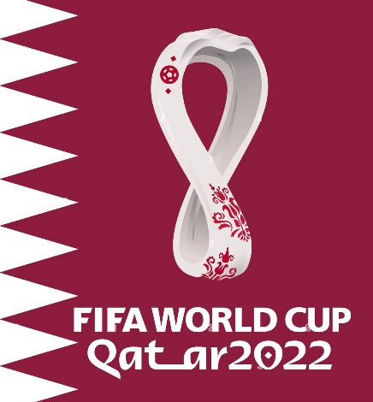
 | 2D |  |  |  | Education City
 |  |  |  |  | 2022-12-13
 | 1E |  |  |  | 22:00:00
 | Al Janoub
 | 2022-12-05
 | 18:00:00
 | 2F |  |  | Education City
 |  |  |  | 2022-12-09
 | 1G |  |  | 18:00:00
 | Stadium 974
 | 2022-12-05
 | 22:00:00
 | 2H |  |  |  |  |  | Lusail Iconic
 |  |  |  |  |  |  | 2022-12-18 | Campeón del Mundo
 | 1D |  |  |  |  |  | 18:00:00
 | Al Thumama
 | 2022-12-04
 | 18:00:00
 | 2C |  |  | Al Bayt
 |  |  |  | 2022-12-10
 | 1B |  |  | 22:00:00
 | Al Bayt
 | 2022-12-04
 | 22:00:00
 | 2A |  |  |  | Al Bayt
 |  |  |  |  | 2022-12-14
 | 1F |  |  |  | 22:00:00
 | Education City
 | 2022-12-06
 | 18:00:00
 | 2E |  |  | Al Thumama
 |  |  |  | 2022-12-10
 | 1H |  |  | 18:00:00
 | Lusail Iconic Iconic
 | 2022-12-06 |  |  |  |  | Tercer Puesto
 | 22:00:00
 | 2G

 |  |  |  |  |  |  | Khalifa International
 |  |  |  |  |  |  | 2022-12-17
 |  |  |  |  |  |  | 18:00:00

CONTACTO
 | CREADO POR: DANNY RIVA

 | EXPERTO EN ANÁLISIS DE DATOS Y DISEÑO DE DASHBOARDS
 | CON EXCEL, MACROS, VBA, ACCESS, SQL, POWER BI Y MÁS


SUSCRIBIRSE

MIRA TAMBIÉN LOS MUNDIALES DE FUTBOL DESDE 1930 AL 2022:



MIRA TODA LA COLECCIÓN DE VIDEOS PARA LA CREACIÓN DE DASHBOARDS

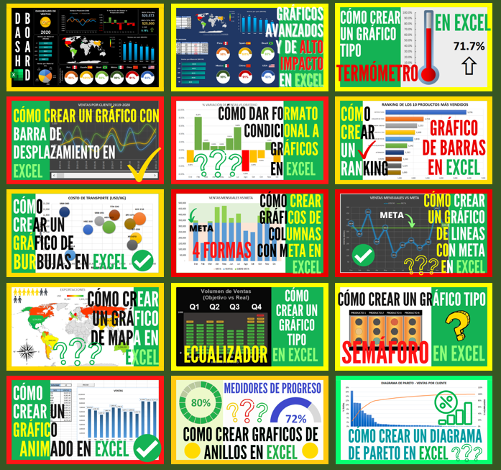

REGRESAR

